Budzet
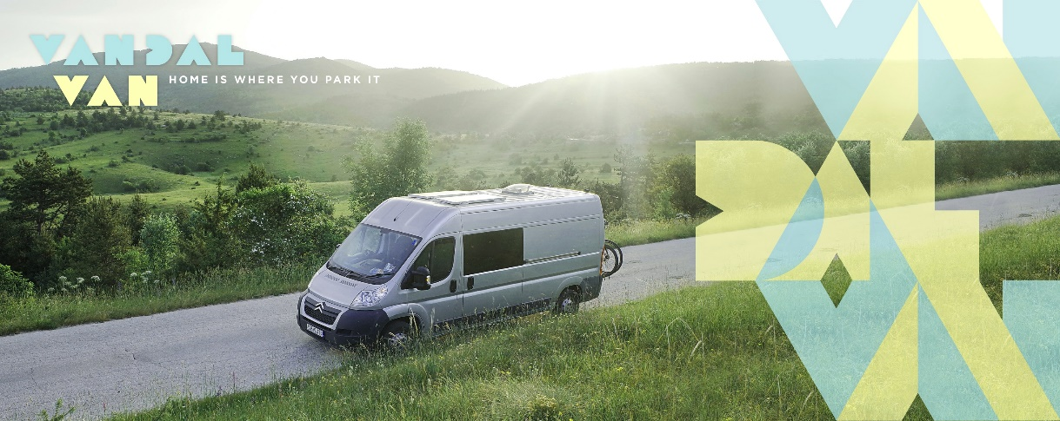
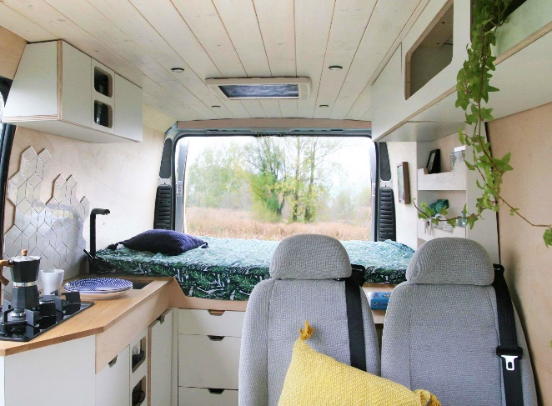
 |  |  | BUDŻET BUDOWY KAMPERA

 |  |  | VANDALVAN.COM

POZYCJA BUDŻETOWE | NASZE WYDATKI | ARTYKUŁ NA BLOGU | KOMENTARZ | WARIANT "BUDŻETOWY" | WARIANT "PREMIUM" | TWÓJ BUDŻET
 | 29,795.00 |  |  | 12,131.45 | 57,954.30 | -
Izolacja | 840.00 | LINK |  | 840.00 | 1,240.00 | -
Sikaflex | 100.00 |  | W zakresie ocieplenia w wariancie "premium" dodana 500 zł na dodatkowe izlolacyjne typu folia Alufox. | 100.00 | 100.00
Pianka montażowa | 150.00 |  |  | 150.00 | 150.00
Styrodur | 400.00 |  |  | 400.00 | 400.00
Taśma akustyczna | 160.00 |  |  | 160.00 | 160.00
Drewno, impregnat | 30.00 |  |  | 30.00 | 30.00
 |  |  |  |  | 400.00
Okna | 3,390.00 | LINK |  | 1,110.00 | 5,390.00 | -
Sikaflex + klej do szyb | 100.00 |  | Warian "budżet" zakłada wyłącznie dwa okna samochodowe (jeżeli nie są w standardzie). Warian "premium" 2000 zł na dodatkowe okna, większe okna dachowe. | 100.00 | 100.00
Okno dachowe Mini Heki S23-41 | 310.00 |  |  | 310.00 | 310.00
Okno Seitz S4 500x500 | 1,100.00 |  |  |  | 1,100.00
Okno Seitz S4 900x550 | 1,500.00 |  |  |  | 1,500.00
Szyba boczna | 320.00 |  |  | 640.00 | 320.00
Drewno, impregnat | 60.00 |  |  | 60.00 | 60.00
 |  |  |  |  | 2,000.00
Panele solarne | 1,132.50 | LINK |  | 901.00 | 1,978.00 | -
Solary 2x100W | 668.00 |  | W wariancie "budżet" tańszy regulator. W wariancie "premium" większa moc układu. | 668.00 | 1,200.00
Mocowanie paneli | 75.00 |  |  | 75.00 | 200.00
Regulator Lumiax MT2075 20A | 311.50 |  |  | 80.00 | 500.00
Przelotka dachowa na kable solarów | 41.00 |  |  | 41.00 | 41.00
Przewody solarne 4mm + konektory MC4 | 37.00 |  |  | 37.00 | 37.00

Lodówka | 925.00 | LINK |  | 700.00 | 3,000.00

Instalacja elektryczna | 1,937.90 | LINK |  | 1,863.86 | 3,037.90 | -
Akumulator+ładowarka | 800.00 |  | W wariancie "budżet" bez większych zmian. Wariant "premium" 2xakumulator + 500 zł na dodatkowe gadżety, wyświetlacze, wskaźniki. W zakresie inst. Elektrycznej można oczywiście wydać dużo więcej jeżeli zastosujemy akumulatory innego typu/jeszcze większej pojemności. | 800.00 | 1,400.00
Przetwornica 2000W | 279.00 |  |  | 279.00 | 279.00
Przetwornica 500W | 74.04 |  |  |  | 74.04
Gniazdo zasilania, wtyczki CEE | 95.00 |  |  | 95.00 | 95.00
8xLED + 2xsciemniacz | 279.00 |  |  | 279.00 | 279.00
Przewody, bezpieczniki | 113.00 |  |  | 113.00 | 113.00
Wyłącznik akumulatora | 38.89 |  |  | 38.89 | 38.89
Magnesy, woltomierz | 109.90 |  |  | 109.90 | 109.90
Kable, gniazdo, złączki - elektryka | 102.60 |  |  | 102.60 | 102.60
Blokada drzwi | 46.47 |  |  | 46.47 | 46.47
 |  |  |  |  | 500.00
Instalacja wodna | 3,647.40 | LINK |  | 1,420.00 | 5,018.40 | -
Zlew + bateria umywalkowa | 757.00 |  | W tej części są możliwe duże oszczędności w wariancie "budżetowym" - stosując tańszy zlew/baterię, wyłącznie zimna woda, karnistry zamiast dużych zbiorników. W wariancie premium instalacja bez zmian, dodano jedynie 2500 zł na zabudowę łazienki z toaletą kasetową. | 200.00 | 757.00
Pompa wody, zbiornik wyrównawczy, wlew | 218.00 |  |  | 218.00 | 218.00
Zbiornik wody FIAMMA 70l | 319.00 |  |  | 100.00 | 319.00
Złączki, przwodu - instalacja wodna | 117.40 |  |  | 50.00 | 117.40
Mufy zaciski uszczelki wodkan | 278.00 |  |  | 278.00 | 278.00
Zbiornik brudnej wody 93l - dedykowany Ducato | 714.00 |  |  | 100.00 | 714.00
Slikon, mocowania | 115.00 |  |  | 115.00 | 115.00
Boiler Truma TT-2 | 770.00
Toaleta turystyczna | 259.00 |  |  | 259.00
Prysznic zewnętrzny | 100.00 |  |  | 100.00
 |  |  |  |  | 2,500.00
Instalacja gazowa | 685.60 | LINK |  | 265.00 | 1,765.00 | -
Kuchenka Amica PVC3410 | 520.60 |  | W wariancie "budżet" tańsza kuchenka. Wariant "premium" kuchenka dedykowana do kamperów, butla GASBANK | 100.00 | 1,200.00
Wąż do gazu + reduktor | 50.00 |  |  | 50.00 | 50.00
Butla 11kg | 100.00 |  |  | 100.00 | 500.00
Klucz do butli gazowej | 15.00 |  |  | 15.00 | 15.00

Ogrzewanie | 986.00 | LINK |  | 986.00 | 11,050.00 | -
Webasto | 936.00 |  | Wariant "budżet" bez zmian, w wariancie "premium" ogrzewanie dwusystemowe Truma Combi | 936.00 | 11,000.00
Przewód paliwa | 10.00 |  |  | 10.00 | 10.00
Rura aluminiowa rozporowadzanie ciepła | 40.00 |  |  | 40.00 | 40.00

Meble i obicia | 6,552.85 | LINK |  | 3,117.99 | 7,552.85 | -
Sklejka z ceiba ZAGŁOBA | 2,394.86 |  | W wariancie "budżet" tańsze materiały do budowy mebli - sklejka polska, zamiast ceiby, bez fornirowania/laminowania. Wariant "premium" bez większych zmian - dodano 1000 zł zapasu | 1,440.00 | 2,394.86
Baozeria, drewno ALGAWOOD | 666.50 |  |  | 400.00 | 666.50
Laminowanie płyt CHOBOT | 630.00 |  |  |  | 630.00
Klej do mebli | 19.00 |  |  | 19.00 | 19.00
Lakier blat | 42.99 |  |  | 42.99 | 42.99
Lakiery ADLER | 403.00 |  |  | 200.00 | 403.00
Stelaż łóżka | 86.00 |  |  | 86.00 | 86.00
Mocowania/zawiasy | 80.00 |  |  | 80.00 | 80.00
Materac z obszyciem | 500.00 |  |  | 300.00 | 500.00
Szuflady, zawiasy, stelaż aluminiowy KOREX | 785.00 |  |  | 300.00 | 785.00
Podłoga winylowa LEROY MERLIN | 470.00 |  |  | 250.00 | 470.00
Nadkola (wewnętrzne, zamiast zabudowy) | 475.50 |  |  |  | 475.50
 |  |  |  |  | 1,000.00
Dodatkowe fotele i przerejestrowanie | 7,313.15 | LINK |  | - | 11,813.15 | -
Montaż siedzeń | 5,500.00 |  | Wariant "budżet" bez montażu dodatkowych foteli (samochód max. 3 osobowy). Wariant "premium" siedzenia tylne jako zintegrowana ławka z opcją rozkładania na łóżko. |  | 10,000.00
Fotel przedni | 500.00 |  |  |  | 500.00
Materiały tekstylne + materiał na fotele | 313.15 |  |  |  | 313.15
Obrotnicy x2 | 1,000.00 |  |  |  | 1,000.00

Akcesoria, inne | 2,384.60 |  |  | 927.60 | 6,109.00 | -
Bagażnik rowerowy | 889.00 |  | Szacunkowe koszty na dodatki i akcesoria |  | 1,500.00
Kamera cofania + okablowanie + wzmacniacz anteny | 86.60 |  |  | 86.60 | 200.00
Apteczka | 41.00 |  |  | 41.00 | 41.00
Pościel, poduszki, narzuta | 348.00 |  |  | 200.00 | 348.00
Stół kampingowy | 420.00 |  |  | 300.00 | 420.00
Krzesła kampingowe + bateria prysznicowa | 600.00 |  |  | 300.00 | 600.00
Marikiza |  |  |  |  | 3,000.00

Wszystkie ceny PLN brutto

